Feuil1
Palette | dm | m | mm | Colis | cm | 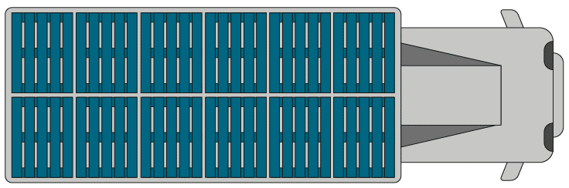
Longueur | 12 |  |  | Longueur | 55
Largeur | 8 |  |  | Largeur | 25
Hauteur | 1.5 |  |  | Hauteur | 80
Poids | 25 kg |  |  | Poids | 12.75 kg | Poids d'une palette
 |  |  |  |  |  | Poids du chargement
 | dm3 | m3 | mm3 |  | cm3
Volume |  |  |  | Volume
 |  |  |  |  |  | Distance à parcourir | 283.25 km
Nombre de colis sur la longueur |  |  |  |  |  | Vitesse moyenne du camion | 65 km/h
Nombre de colis sur la largeur |  |  |  |  |  | Temps nécessaire
Nombre de couches
Volume d'une palette |  |  |  |  |  | Heure de départ | 13:30:00
Nombre de colis par palette |  |  |  |  |  | Heure d'arrivée

$$P=\frac{\sqrt{M+M^{3}}}{M+M(\frac{L−H}{H})}$$
M | 33
L | 70
H | 27

